Sheet1
更新日: | 20xx.xx.xx
Parts | Item | Value | Unit | Note
機体名 |  | Sagittarius | - | 機体名
ノーズコーン
 | ノーズコーンの形状 | Ogive | - | 現在'Ogive'のみ使用可能
 | 形状係数 | 0.98 | - | Ogive'の場合入力[0~1]
 | ノーズコーン長さ | 274 | mm
 | ベース直径 | 102 | mm | ノーズコーンベースの直径
 | 厚さ | 1 | mm
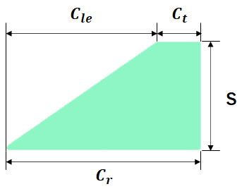
フィン
 | フィンの形状 | 台形フィン |  | 現在'台形フィン'のみ使用可能
 | フィンの数 | 4 | -
 | 傾斜 | 0 | ° | フィンの傾斜 [0°: 機体軸と平行)
 | 翼根コード長 | 120 | mm | 翼根のコード長(Cr)
 | 翼端コード長 | 56 | mm | 翼端のコード長(Ct)
 | 半スパン | 72 | mm | スパン長(S)
 | 翼前縁部後退長さ | 64 | mm | 翼前縁部の後退部長(Cle)
 | フィンオフセット長さ | 3 | mm | 機体後端から翼根後端までの長さ。
 | 厚さ | 3 | mm | フィンの厚み
ボディチューブ
 | 個数 | 4 | - | ボディチューブ個数 [ボディチューブが4個以上の場合様式をコピーペーストまたはセルを一個空けて値のみ入力してください]
 | 外径 | 102 | mm
ボディチューブ 1 |  |  |  | ノーズコーンに最も近いものから '1'
 | 長さ | 45 | mm
 | 内径 | 100 | mm
ボディチューブ 2
 | 長さ | 200 | mm
 | 内径 | 100 | mm
ボディチューブ 3
 | 長さ | 206 | mm
 | 内径 | 100 | mm
ボディチューブ 4
 | 長さ | 616 | mm
 | 内径 | 100 | mm

